CUS
Identificador | Componente | Requerimiento | Req Funcional | Necesario | Completo | Conciso | Consistente | Correcto | Verificable | No Hambiguo | Diseño Libre | rasteable | Mantenimiento | Atomico | Factible
REQ-CUS-CON-01 | control | Se controlará la velocidad de un motor de corriente directa mediante la aplicación de una señal cuadrada que varía en su ancho de pulso y cuya frecuencia de trabajo será fija fo=10KHz. | x
REQ-CUS-CON-02 | control | El valor de referencia o “SetPoint” (velocidad deseada) deberá estar dado por el ajuste de una resistencia variable (potenciómetro). | x
REQ-CUS-CON-03 | control | El tren de pulsos es una señal cuadrada de frecuencia variable con voltaje máximo de x Vdc descrita en la tabla *Columna 1 corresponde al porcentaje del ciclo de trabajo de una señal PWM cuya frecuencia es de 10Khz a un voltaje de 13.5V. **Columna 2: Frecuencia capturada por un osciloscopio HP, modelo xxx ***Columna 3: Revoluciones por minuto capturadas por una interfaz de NI, modelo xxx ****Columna 4: Revoluciones por minuto capturadas por un tacómetro FLUKE, modelo xxx | x
REQ-CUS-CON-04 | control | 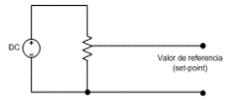 El ajuste del potenciómetro deberá estar conectado como se muestra en la sig. figura | x
REQ-CUS-CON-05 | control | 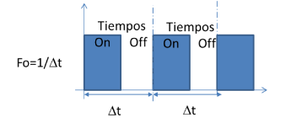 El tiempo de operación del motor se logra cambiando el tiempo de operación de la salida BOUT1, entre On/Off, a un periodo constante Δt, como se muestra en la figura | x
REQ-CUS-CON-06 | control | El tiempo de operación del motor se logra cambiando el tiempo de operación de la salida BOUT1, entre On/Off, a un periodo constante Δt, como se muestra en la figura | x
REQ-CUS-CON-07 | control | El control puede ser de tipo: 1.Proporcional 2.Proporcional-Integral 3.Proporcional-Integral-Derivativo 4.Redes neuronales 5.Lógica difusa 6.Variables de estado 7.Algoritmos genéticos 8.Etc. | x
REQ-CUS-DIAG-01 | Diagnosticos | Diagnósticos A) Etapa de PotenciaoAnálisis DinámicooAnálisis Estático B) Memoria Interna (DataFlash)oCorrupción de Memoria C) BotoneraoBotón en corto D) ADC oCorto a TierraoCorto a Batería | x
REQ-CUS-HMI-01 | HMI | La pantalla LCD o interfaz gráfica deberá mostrar la velocidad del motor y SetPoint (ambos en RPM’s); así como el porcentaje de trabajo de la señal cuadrada. | x
REQ-CUS-HMI-02 | HMI | Se usará la siguiente tipografía para los mensajes. | x
REQ-CUS-HMI-03 | HMI | 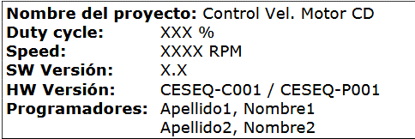 Este porcentaje de operación deberá ser indicado en la pantalla o display (ver sección 2.1. Display) de la siguiente forma: | x
REQ-CUS-HMI-04 | HMI | Apariencia del display.El display deberá tener las siguientes características: 1.Contraste adecuado 2.Buena iluminación 3.Uso de la tipografía especificada en el punto 4.Velocidad de refresco adecuado | x
REQ-CUS-CON-08 | control | 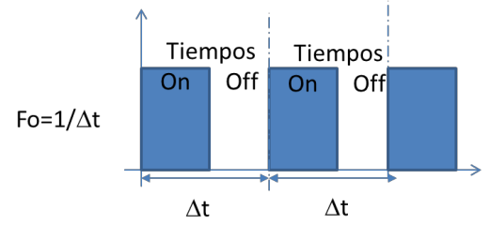 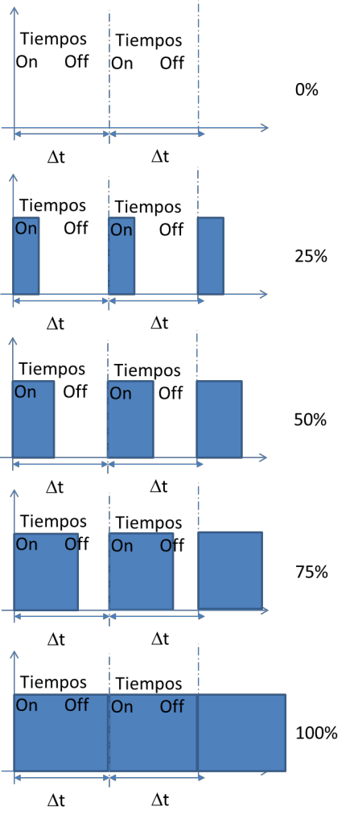 Así, al variar el tiempo de encendido On, es posible variar la velocidad del motor. El cambio en el tiempo On puede ir desde 0%,25%… al 100%, dependiendo del ajuste del “set-point”. | x
REQ-CUS-PLA-01 | Plataforma | El sistema operativo está abierto a las siguientes opciones: 1.Máquina de estado. Deberán definir:oEstadosoEventos 2.Calendarizador (scheduler)oTareas oMáquinas de estado 3.Sistema OperativooRTOS (preemptive/non-preemptive) ●Tareas ●Eventos ●Máquinas de estado (si aplica) ●Semáforos. 4.OtrooEspecificar. | x
REQ-CUS-PLA-02 | plataforma | Configuraciones al Inicializar el sistema operativo.Durante el proceso de la inicialización del sistema operativo deberá considerar la configuración de los siguientes registros: 1.MemoriaEEPROM. 2.Temporizador por interrupción cada XXms (definido por el usuario). 3.Convertidores analógicos digitales 4.Modulares de ancho de pulso 5.Puertos digitales. 6.Watchdog timer 7.Input capture. 8.Pantalla LCD | x
REQ-CUS-PLA-03 | plataforma | Tareas del sistema operativoEl sistema deberá considerar las siguientes tareas: 1.PuertosoEntradas-salidas digitales.oConvertidores analógicos digitales.oModulación de ancho de pulso PWM.oPuerto SPI. 2.Control.o(ver sección de Control) 3.Diagnósticos.oModo estático. ●Detección de corto a batería.oModo dinámico ●Detección de corto a tierra. 4.Actualización de la pantalla LCD+B76. 5.Grabar valores en EEPROM. oDiagnóstico de cortos. oControles digitales. | x
REQ-CUS-PLA-04 | plataforma | Análisis de throughput y Balanceo de tareasLas tareas deberán ser ejecutadas en un tiempo denominado ciclo de operación TIC’s que corresponde a x mS. Todas las operaciones deberán desarrollarse en ese periodo.Las tareas podrán ser monitoreadas con una resolución de al menos 10x TIC’s. Además, deberán ser almacenadas en variables de tipo entero.El criterio para reconsiderar el diseño propuesto es: cuando el Throughput sea mayor al 70% del uso del CPU. En éste caso, será necesario dividir estados/tareas/subrutinas, para alcanzar el throughput propuesto. | x
REQ-CUS-PM-01 | power mod | El diodo en paralelo con el motor debe también ser puesto en polarización inversa, asegurando la protección contra la corriente de descarga del campo magnético del roto | x
REQ-CUS-PM-02 | power mod | El motor del ventilador funcionará con el siguiente puente H dual: DRV8848-2A Dual H-Bridge Motor Driver (PWM Control). | x
REQ-CUS-PM-03 | power mod | El circuito DRV8848-2A está siendo usado como medio puente H. | x
REQ-CUS-PM-04 | power mod | Cuenta con un arreglo de resistencia para diagnósticos R1 y R2. | x
REQ-CUS-PM-05 | power mod | Cuenta con un diodo de giro libre o reversa. | x
REQ-CUS-PM-06 | power mod | El motor cuenta con alimentación para el sensor de efecto hall. | x
REQ-CUS-PM-07 | power mod | El voltaje de alimentación del motor del ventilador debe ser de 12 Vcd. | x
REQ-CUS-PM-08 | power mod | El voltaje de alimentación del motor será de 12 Vcd. | x
REQ-CUS-QA-01 | QA | Investigar herramienta gratuita que permita la verificación de reglas o estándares de codificación.
REQ-CUS-INT-01 | Interfaz tacometro | Mediante el uso de un sensor de efecto hall acoplado al rotor del motor se deberá medir la velocidad del motor el cual proveerá 15 pulsos cada que se complete una vuelta completa (así, a mayor velocidad del motor, mayor será el número de pulsos leídos, mientras que a menor velocidad, menor será el número de pulsos) | x
REQ-CUS-INT-02 | Interfaz tacometro | Cuenta con una salida del sensor de efecto hall. | x

SYS
Identificador | Req-Padre | Componente | Requerimiento | Req Funcional | Necesario | Completo | Conciso | Consistente | Correcto | Verificable | No Hambiguo | Diseño Libre | rasteable | Mantenimiento | Atomico | Factible
REQ-SYS-CON-01 | REQ-CUS-CON-01 | Control | la frecuencia Base del PWM devera ser de 10 KHZ con un error de +-1%
REQ-SYS-CON-02 |  | Control | la salida generada PWM en el microcontrolador devera usar estandar TTL de 3.3 v volts con una ± 1%
REQ-SYS-CON-03 | REQ-CUS-CON-02 | Control | El setpoint devera ser establecido por una resistencia variable contenida en un potenciometro de 10kΩ ± 1%
REQ-SYS-CON-04 | REQ-CUS-CON-02 | Electrico | El circuito de conexión del setpoint se devera implementar con un divisor de tension
REQ-SYS-CON-05 | REQ-CUS-CON-02 | Electrico | el circuito de divisor de tension devera trabajar en un rango de 1 volt a 2 volts siendo 0%-1Volt y 100% 2 volts
REQ-SYS-CON-06 | REQ-CUS-CON-02 | Electrico | la lectura del valor del setpoint devera actualizarse cada 100 ms
REQ-SYS-CON-07 | REQ-CUS-CON-03 | Electrico | la señal del PWM que se genera para controlar el motor devera seguir la tabla de proporciones
REQ-SYS-CON-08 | REQ-CUS-CON-04 | Electrico | 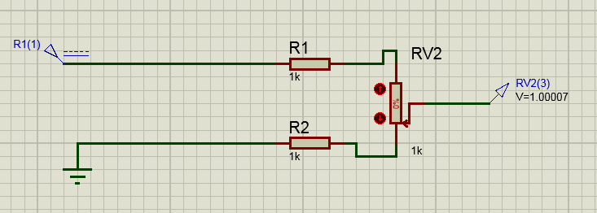 El circuito base del setpoint devera tener este diseño
REQ-SYS-CON-09 | REQ-CUS-CON-05 | Control | la potencia del motor devera estar dado por la señal de un PWM definido como esta grafica
REQ-SYS-CON-10 | REQ-CUS-CON-06 | Control | El algoritmo de control base devera ser cualqueira de este tipo: 1.Proporcional 2.Proporcional-Integral 3.Proporcional-Integral-Derivativo 4.Redes neuronales 5.Lógica difusa 6.Variables de estado 7.Algoritmos genéticos

REQ-SYS-CON-11 | REQ-CUS-DIAG-01 | Diagnosticos | devera de ser posible solicitar informacion de los diferentes estados de los bloques de Sw por medio del puerto serial
REQ-SYS-CON-12 | REQ-CUS-DIAG-01 | Diagnosticos | 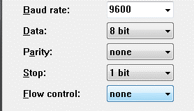 los mensages de solicitud por medio de puerto serial tienen el estandar siguiente
REQ-SYS-CON-13 | REQ-CUS-DIAG-01 | Diagnosticos | el formato de solicitud de diagnosticos devera tener el formato sig DIAG-{MODULO}-{PROPIEDAD} ver tabla index A
REQ-SYS-CON-14 | REQ-CUS-DIAG-01 | Diagnosticos
REQ-SYS-CON-15 | REQ-CUS-DIAG-01 | Diagnosticos
REQ-SYS-CON-16 | REQ-CUS-DIAG-01 | Diagnosticos | Devera de haber un reporte de estatus de la etapa de potencia mediante del bloque de Diagnosticos devera de reportar los siguientes estados
REQ-SYS-CON-17 | REQ-CUS-DIAG-01 | Diagnosticos
REQ-SYS-CON-18 | REQ-CUS-DIAG-01 | Diagnosticos
REQ-SYS-CON-19 | REQ-CUS-DIAG-01 | Diagnosticos

